(役)届用紙
一般社団法人大阪府臨床工学技士会 第 |  |  |  | 10 | 期内部理事・監事選出選挙 立候補・候補者推薦届

 |  |  |  |  |  |  | 年 | 月 |  | 日（記入日）
役 職 名 |  |  |  |  |  | 推 薦 者 |  |  |  |  |  | 欄に記載漏れが無いよう、ご入力ください。
ふ り が な |  |  |  |  |  |  | 年 齢 |  | 大 臨 工 会 員 番 号 |  | ＜登録メールアドレスおよび大臨工の会員番号確認方法について＞
候 補 者 氏 名 |  |  |  |  |  |  | 満 | 歳 |  |  | ①大阪府臨床工学技士会ホームページ内の会員ログインよりログインページへ移行
勤 務 先 |  | 施 設 名
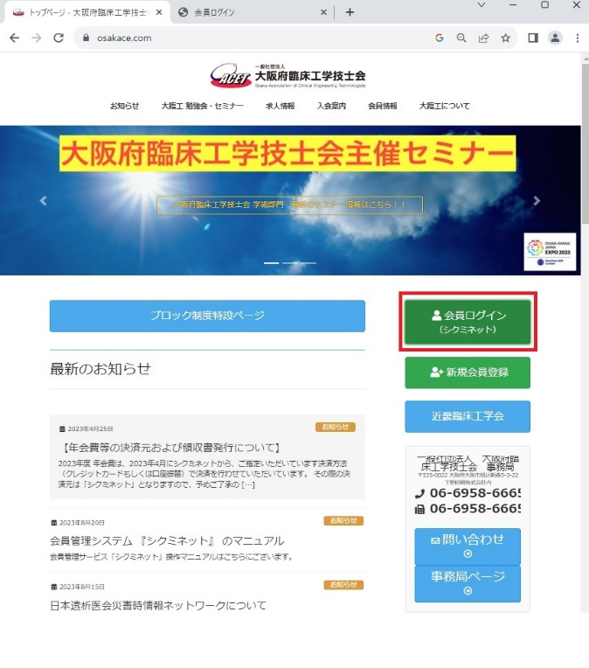
 |  | 所 属 |  |  |  |  | 役 職
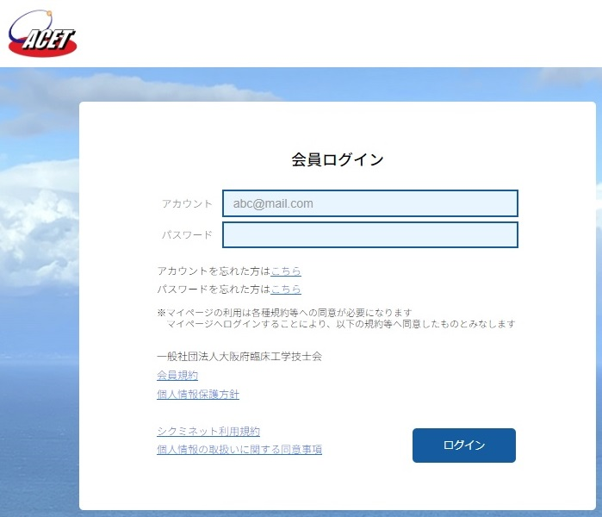
推薦者 |  | 氏 名 |  |  |  |  | 大 臨 工 会 員 番 号 |  |  |  |  |  |  | ②ログイン後、右上の人物マークをクリック
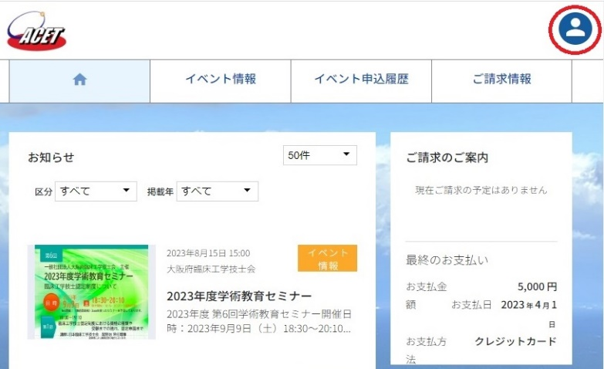
 |  | 勤務先施設
 |  | 所 属 |  |  |  |  | 役 職
 | [ 職 歴 ] |  | ※主たる職歴を記載してください。（ 医療分野以外の経験も有れば記載ください。）

 | [ 保 有 資 格 ] |  | ※臨床工学技士以外の医療系国家試験免許、医療系の認定資格等を記載ください。無い場合は未記載としてください。

 | [ 所 属 学 会 ] |  | ※主たる所属学会・研究会を記載してください（施設会員は記載しない）。無い場合は未記載としてください。
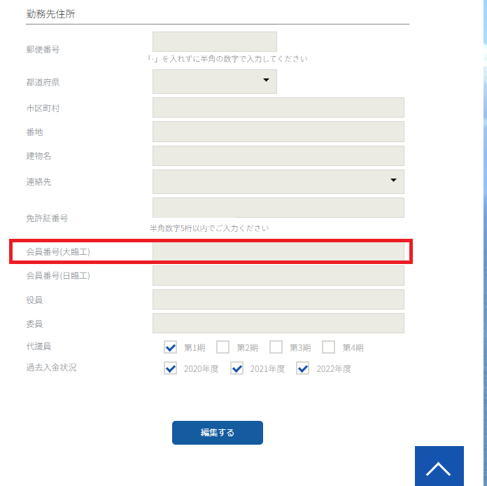
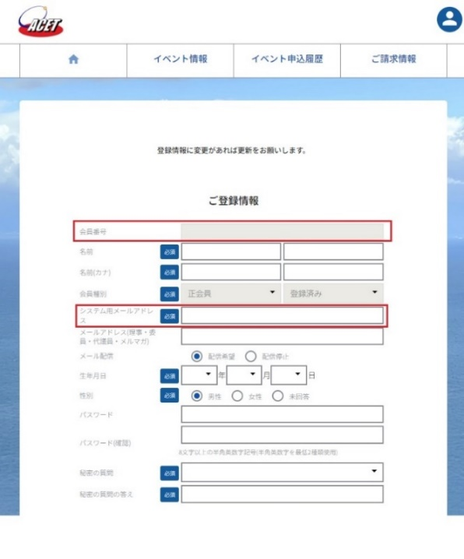
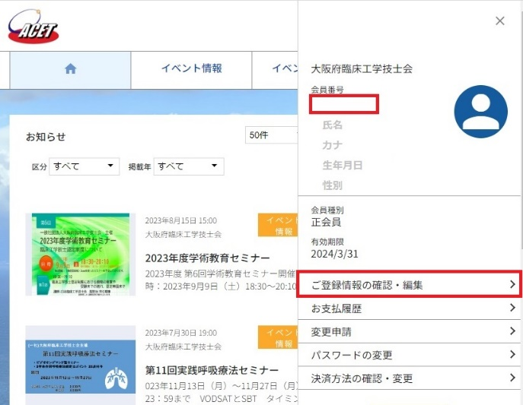
 |  |  |  |  |  |  |  |  |  |  |  |  |  |  | ③会員情報が表示されますが、
 |  |  |  |  |  |  |  |  |  |  |  |  |  |  | 注意）
 | [ 学会役員歴等 ] |  | ※関連学会等の役員歴・委員会活動歴を記載してください。無い場合は未記載としてください。 |  |  |  |  |  |  |  |  |  |  |  | シクミネットの会員番号
 |  |  |  |  |  |  |  |  |  |  |  |  |  |  | になります。

 |  |  |  |  |  |  |  |  |  |  |  |  |  |  | ④ご登録情報の確認・編集より
 |  |  |  |  |  |  |  |  |  |  |  |  |  |  | 登録情報画面へ移動
 | [ 立候補または推薦理由 ] |  |  |  |  |  |  |  |  |  |  |  |  |  | 登録しているメールアドレスが
 |  |  |  |  |  |  |  |  |  |  |  |  |  |  | 確認できます。

一般社団法人大阪府臨床工学技士会 選挙管理委員会 |  |  |  |  |  |  |  |  |  |  |  |  | ⑤下へスクロールいただきますと立候補届に記載いただく

 | 【 注 意 】 |  |  |  |  |  |  |  |  |  |  |  | 大臨工の会員番号がございます。
 | ・ | シクミネットへ登録されているメールアドレスから、届出用紙をお送りください。
 | ・ | 『届出用紙はPDFへ変換』し、『ファイル名は会員番号』でご提出ください。
 | ・ | 提出した「届出用紙」は、選挙管理委員会で確認の上、受理いたします。
 | ・ | 受理後、選挙管理委員会より確認メールを差し上げます。

